B.W.S 002
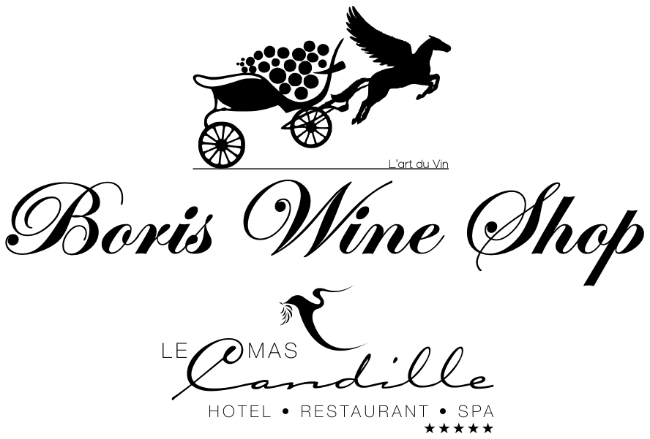
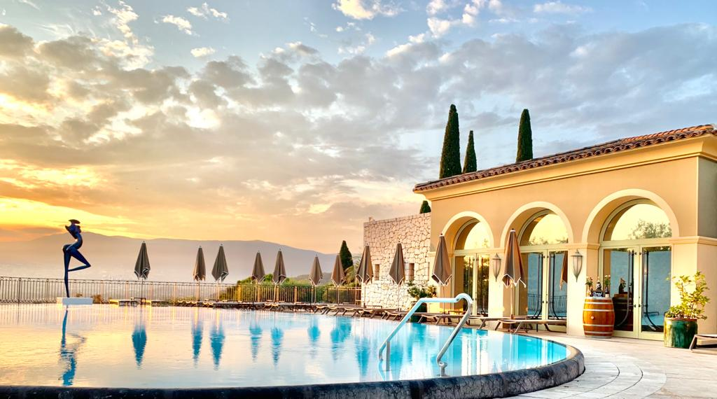

Les Bureaux du Soleil
251 Chemin des Gourettes 06370 Mouans-Sartoux
Email : sommelier@boriswineshop.com |  |  |  |  | 2021-09-21
Website : www.boriswineshop.com

Tel : +33(0)4 93 45 29 59
Boris Mobile : +33(0)6 03 40 44 14

Château / Domaine | Appellation | Millésimes | Taille | Quantités | Prix unitaire bt € H.T | Prix T.T.C €

PROVENCE Rouge et Rosé et Blanc
Grand Pré Rosé | Côtes de Provence | 2018 | 75 cl | 60 | 10 € | 12 €
Hauvette Amethyste | Côtes de Provence | 2016 | 75 cl | 6 | 66 € | 79 €
Hauvette Cornaline | Côtes de Provence | 2013 | 75 cl | 17 | 39 € | 47 €
J.C Comor | Bandol Les Terres Promises | 2015 | 75 cl | 2 | 25 € | 30 €
R de Rimauresque | Côtes de Provence | 2017 | 75 cl | 6 | 22 € | 26 €
La Bégude Brulade Caisse bois de 6 | Bandol | 2015 | 75 cl | 3 | 58 € | 69 €
TEMPIER Cabassaou | Bandol | 2011 | 75 cl | 6 | 100 € | 120 €
TEMPIER Migoua | Bandol | 2010 | 75 cl | 3 | 85 € | 102 €
TEMPIER Tourtine | Bandol | 2010 | 75 cl | 3 | 85 € | 102 €
Trévallon Caisse Bois de 12 | IGP Alpilles Baux de Provence | 2017 | 75 cl | 12 | 950 € | 1,140 €
Trévallon Caisse Bois de 6 | IGP Alpilles Baux de Provence | 2007/21010 | 75 cl | 6 | 650 € | 780 €
Trévallon Caisse Bois de 6 | IGP Alpilles Baux de Provence | 2016 | 75 cl | 6 | 480 € | 576 €
Château d'Esclan Whispering Angel Rosé | Côtes de Provence | 2020 | 75 cl | 6 | 18 € | 22 €
Gavoty Clarendon Blanc | Côtes de Provence | 2015 | 75 cl | 6 | 28 € | 33 €
Gavoty Clarendon | Côtes de Provence | 2005 | 75 cl | 3 | 39 € | 47 €
Gavoty Clarendon | Côtes de Provence | 2001 | 75 cl | 3 | 45 € | 54 €

RHÔNE Rouge LANGUEDOC-ROUSSILLON
Aurélien Chatagnier | Saint-Joseph La Sybarite | 2018 | 75 cl | 6 | 24 € | 29 €
Aurélien Chatagnier | IGP Syrah | 2019 | 75 cl | 6 | 12 € | 14 €
Aurélien Chatagnier | Côte Rotie | 2018 | 75 cl | 6 | 40 € | 48 €
Aurélien Chatagnier | Cornas | 2018 | 75 cl | 6 | 38 € | 46 €
Deleuze-Rochetin Babel Bio | AOP Duché d'Uzes | 2018 | 75 cl | 22 | 10 € | 11 €
Deleuze-Rochetin héritage du Levant Bio | Pays d'Oc IGP | 2016 | 75 cl | 22 | 12 € | 14 €
Deleuze-Rochetin Saba Bio | Pays d'Oc IGP | 2018 | 75 cl | 22 | 9 € | 11 €
Deleuze-Rochetin Sarrazine Bio | AOP Duché d'Uzes | 2015 | 75 cl | 22 | 16 € | 19 €
Paul Jaboulet-Ainé Bio | Incognito H Côtes-du-Rhônes Jeunes vignes | 2015 | 75 cl | 16 | 35 | 42 €
Sol Payre Ater | AOP Côtes du Roussillon Villages | 2016 | 75 cl | 10 | 19 € | 23 €
Sol Payre Ivresse des Sens | AOP Côtes du Roussillon | 2018 | 75 cl | 16 | 8 € | 10 €
Sol Payre Les Aspres - Scelerata | AOP Côtes du Roussillon Villages | 2017 | 75 cl | 10 | 14 € | 17 €
Sol Payre Memento | IGP Côtes Catalanes | 2018 | 75 cl | 16 | 10 € | 12 €
Sol Payre Sacré Numéro | IGP Côtes Catalanes | 2018 | 75 cl | 10 | 8 € | 10 €
Sol Payre Trilogia | AOP Côtes du Roussillon Villages | 2016 | 75 cl | 10 | 14 € | 17 €
Sol Payre Vertigo | IGP Côtes Catalanes | 2017 | 75 cl | 16 | 10 € | 12 €

BOURGOGNE ROUGE
Bernard Moreau | Chassagne-Montrachet Vielles vignes | 2018 | 75 cl | 10 | 29 € | 35 €
Bertagna | Hautes-Côtes-de-Nuits | 2019 | 75 cl | 24 | 20 € | 24 €
Bertagna | Vougeot | 2019 | 75 cl | 12 | 40 € | 48 €
De Villaine | Rully 1er Cru Les Champs Clous | 2018 | 75 cl | 12 | 39 € | 47 €
Hubert Lamy | Chassagne-Montrachet La Goujonne Vielles Vignes | 2016 | 75 cl | 4 | 39 € | 47 €
Hubert Lamy | Santenay Clos des Hâtes | 2014 | 75 cl | 3 | 41 € | 49 €
Lamarche | Hautes Côtes de Nuits | 2019 | 75 cl | 6 | 25 € | 30 €
Joblot | Givry 1er cru Servoisine | 2016 | 75 cl | 6 | 35 € | 42 €
Petit-Roy | Bourgogne de Sousa | 2018 | 75 cl | 6 | 36 € | 43 €
Petit-Roy | Chorey-Les-Beaune | 2018 | 75 cl | 17 | 42 € | 50 €
Petit-Roy | Côtes de Nuits-Villages La Montagne | 2018 | 75 cl | 15 | 44 € | 53 €
Petit-Roy | Maranges Bas des Loyeres | 2018 | 75 cl | 18 | 44 € | 53 €
Pierre Amiot et Fils | Gevrey-Chambertin | 2018 | 75 cl | 10 | 45 € | 54 €
Pierre Amiot et Fils | Morey-Saint-Denis 1er Cru Aux Charmes | 2018 | 75 cl | 18 | 59 € | 71 €
Pierre Amiot et Fils | Morey-Saint-Denis 1er Cru les Ruchots | 2017 | 75 cl | 12 | 55 € | 66 €
Pierre Amiot et Fils | Gevrey-Chambertin 1er Cru les Combottes | 2017 | 75 cl | 6 | 55 € | 66 €
Pierre Amiot et Fils | Morey-Saint-Denis 1er Cru les Blanchards | 2016 | 75 cl | 6 | 59 € | 71 €
Pierre Amiot et Fils cbo | Morey-Saint-Denis 1er Cru les Millandes | 2016 | 75 cl | 6 | 59 € | 71 €
Pierre Boisson | Haute-Côtes-de-Beaune | 2018 | 75 cl | 12 | 33 € | 40 €
Sébastien Magnien | Beaune Les Bons Feuvres | 2019 | 75 cl | 12 | 24 € | 29 €
Sébastien Magnien | Hautes-Côtes-de-Beaune | 2019 | 75 cl | 12 | 18 € | 22 €
Sébastien Magnien | Volnay Les Echards | 2019 | 75 cl | 6 | 35 € | 42 €
Sylvain Pataille | Marsannay Clos du Roy | 2018 | 75 cl | 12 | 35 € | 42 €
Sylvain Pataille | Marsannay | 2018 | 75 cl | 12 | 25 € | 30 €
Thierry-Mortet | Gevrey-Chambertin 1er Cru Clos Prieur | 2016 | 75 cl | 6 | 90 € | 108 €
Thierry-Mortet | Gevrey-Chambertin Vignes Belles | 2015 | 75 cl | 6 | 49 € | 59 €

BOURGOGNE BLANC
Anne Boisson | Bourgogne Aligoté | 2018 | 75 cl | 24 | 29 € | 35 €
Anne Boisson | Bourgogne Blanc | 2018 | 75 cl | 18 | 35 € | 42 €
Bernard Moreau | Chassagne-Montrachet Vielles vignes | 2018 | 75 cl | 12 | 57 € | 68 €
Bernard Moreau | Bourgogne | 2019 | 75 cl | 12 | 21 € | 25 €
De Villaine | Bouzeron Aligoté | 2018 | 75 cl | 42 | 22 € | 26 €
De Villaine | Rully 1er Cru Blanc Raclot | 2018 | 75 cl | 24 | 39 € | 47 €
De Villaine | Rully 1er Cru Blanc Les Margotes Bio | 2017 | 75 cl | 6 | 38 € | 46 €
Dujac Fils et Père | Bourgogne Blanc | 2018 | 75 cl | 12 | 36 € | 43 €
Pierre Amiot et Fils | Bourgogne Aligoté | 2017 | 75 cl | 6 | 15 € | 18 €
Ramonet | Bourgogne Aligoté | 2017 | 75 cl | 5 | 25 € | 30 €
Sébastien Magnien | Hautes-Côtes-de-Beaune | 2018 | 75 cl | 12 | 18 € | 22 €
Sébastien Magnien | Saint-Romain Sous le Château | 2018 | 75 cl | 12 | 30 € | 36 €

LANGUEDOC-ROUSSILLON BLANC
Deleuze-Rochetin Elzéar Bio | Pays d'Oc IGP | 2017 | 75 cl | 12 | 15 € | 18 €
Deleuze-Rochetin Arpillus Bio | Pays d'Oc IGP | 2018 | 75 cl | 12 | 12 € | 14 €
Sol Payre Ivresse des Sens | AOP Côtes du Roussillon | 2018 | 75 cl | 15 | 8 € | 10 €

VALLEE DU RHÔNE BLANC
Aurélien Chatagnier | Condrieu | 2019 | 75 cl | 6 | 30 € | 36 €
Aurélien Chatagnier | IGP Viognier | 2019 | 75 cl | 6 | 12 € | 14 €
Emmanuel Reynaud Les Tours Grenache blanc | IGP Vaucluse | 2015 | 75 cl | 2 | 66 € | 79 €
Emmanuel Reynaud Les Tours Grenache blanc | IGP Vaucluse | 2016 | 75 cl | 4 | 66 € | 79 €
Emmanuel Reynaud Les Tours Grenache blanc | IGP Vaucluse | 2017 | 75 cl | 3 | 66 € | 79 €
Emmanuel Reynaud Domaine des Tours blanc Clairette | VDP Vaucluse | 2016 | 75 cl | 3 | 66 € | 79 €
Emmanuel Reynaud Château des Tours blanc | Côtes-du-Rhones | 2003 | 75 cl | 1 | 80 € | 96 €

LOIRE ROUGE
Antoine Sanzay | Saumur-Champigny | 2017 | 75 cl | 18 | 17 € | 20 €
Antoine Sanzay | Saumur-Champigny Haye d'ampierre | 2017 | 75 cl | 12 | 39 € | 47 €
Antoine Sanzay | Saumur-Champigny | 2018 | 75 cl | 67 | 15 € | 18 €
Antoine Sanzay | Saumur-Champigny Les Poyeux | 2017 | 75 cl | 24 | 33 € | 40 €
Antoine Sanzay | Saumur-Champigny Les Poyeux | 2016 | 75 cl | 18 | 36 € | 43 €
Antoine Sanzay | Saumur-Champigny Les Salles-Martin | 2017 | 75 cl | 10 | 34 € | 41 €
Antoine Sanzay | Saumur-Champigny Les Salles-Martin | 2018 | 75 cl | 3 | 29 € | 35 €
Antoine Sanzay | Saumur-Champigny Les Terres Rouges | 2016 | 75 cl | 8 | 23 € | 28 €
Antoine Sanzay Magnum | Saumur-Champigny Les Poyeux | 2015 | 150 cl | 3 | 110 € | 132 €
Antoine Sanzay Magnum | Saumur-Champigny Les Poyeux | 2016 | 150 cl | 3 | 110 € | 132 €
Antoine Sanzay Magnum | Saumur-Champigny Les Poyeux | 2017 | 150 cl | 6 | 110 € | 132 €
Antoine Sanzay Magnum | Saumur-Champigny Les Salles-Martin | 2017 | 150 cl | 6 | 70 € | 84 €
De Ladoucette | Pouilly-Fumé | 2019 | 75 cl | 12 | 28 € | 33 €

CHAMPAGNE

Allégria Brut Vin pétillant Bio | Méthode Tradiotionelle | NV | 75 cl | 12 | 17 € | 20 €
Billecart Salmon Rosé | Champagne | NV | 75 cl | 6 | 49 € | 59 €
Louis Roederer | Champagne | NV | 75 cl | 6 | 39 € | 47 €
Paul Bara | Champagne Brut Réserve | NV | 75 cl | 24 | 29 € | 35 €
Senez | Champagne Brut Brut Nature | NV | 75 cl | 6 | 25 € | 30 €
Senez | Champagne Brut Carte Blanche | NV | 75 cl | 18 | 21 € | 25 €
Senez | Champagne Brut Carte Verte | NV | 75 cl | 18 | 24 € | 29 €

ALSACE

Trapet | Sonnenglanz Gewuztraminer | 2012 | 75 cl | 4 | 35 € | 42 €

BORDEAUX

La Croix St Estèphe | Saint-Estèphe | 2017 | 75 cl | 12 | 24 € | 29 €
La Demoiselle de Sociando-Mallet | Haut-Médoc | 2017 | 75 cl | 6 | 29 € | 35 €
Les Allées de Cantemerle | Haut-Médoc | 2015 | 75 cl | 6 | 22 € | 26 €
Les demoiselles Larrivet Haut-Brion | Pessac-Léognan | 2018 | 75 cl | 12 | 32 € | 38 €
Petit Corbin d’Espagne | Saint-Emillion | 2018 | 75 cl | 12 | 28 € | 34 €
Rieufret Les Muses | Graves | 2017 | 75 cl | 24 | 10 € | 12 €

SPIRITUEUX

Bistro | Vodka | / | 70 cl | 2 | € 41.00 | € 49.20
François Lurton | YU GIN | / | 70 cl | 3 | € 46.00 | € 55.20
Cachaça | Gaya | / | 70 cl | 6 | € 35.00 | € 42.00
OAOA | Spiced Rum | / | 70 cl | 3 | € 40.00 | € 48.00
François Lurton | Sorgin & Sauvignon | / | 70 cl | 3 | € 32.00 | € 38.40
Croft | Porto | 2003 | 70 cl | 2 | € 29.00 | € 34.80

